2018_07_data
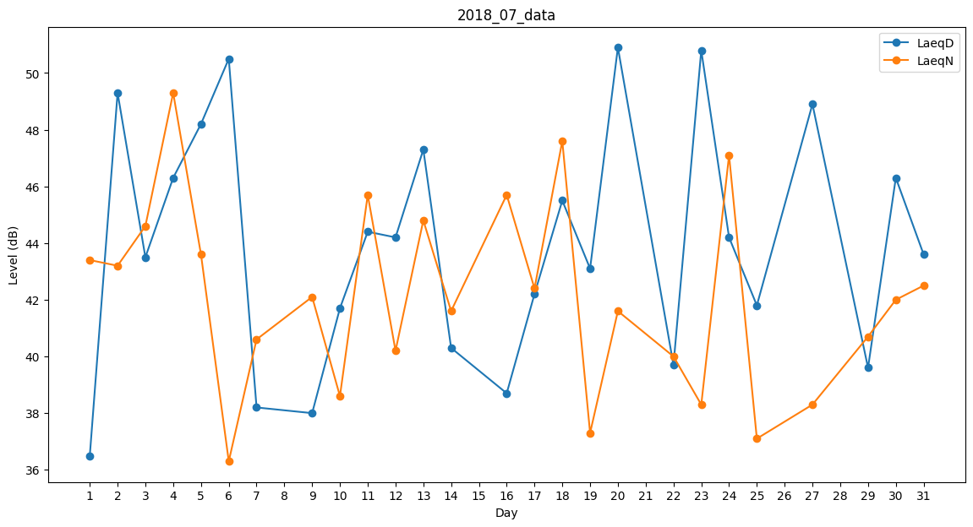
Day | LaeqD | LaeqN
1 | 36.5 | 43.4
2 | 49.3 | 43.2
3 | 43.5 | 44.6
4 | 46.3 | 49.3
5 | 48.2 | 43.6
6 | 50.5 | 36.3
7 | 38.2 | 40.6
8 | 0 | 36.7
9 | 38 | 42.1
10 | 41.7 | 38.6
11 | 44.4 | 45.7
12 | 44.2 | 40.2
13 | 47.3 | 44.8
14 | 40.3 | 41.6
15 | 0 | 41
16 | 38.7 | 45.7
17 | 42.2 | 42.4
18 | 45.5 | 47.6
19 | 43.1 | 37.3
20 | 50.9 | 41.6
21 | 0 | 0
22 | 39.7 | 40
23 | 50.8 | 38.3
24 | 44.2 | 47.1
25 | 41.8 | 37.1
26 | 52.8 | 0
27 | 48.9 | 38.3
28 | 39.3 | 0
29 | 39.6 | 40.7
30 | 46.3 | 42
31 | 43.6 | 42.5

